基本設計(外部設計)
①システム構成図
• フロントエンド: Vue.js3、Bootstrap
• バックエンド: Laravel 11
• データベース: MySQL
• デプロイ環境: Docker上のnginx + HTTPS化
• 通知: メール通知（Laravel Mailer + Slack API）
• メインディスプレイ表示: PCブラウザで対応

②画面設計
1. ホーム画面
• 掃除当番表の表示
• 「シャッフルボタン」→押下すると担当者が下に、1つずつずれていく。
• 「登録ボタン」→押下すると登録画面へ遷移。
• 「編集ボタン」→押下すると編集画面へ遷移。（主に登録者のデータを削除）
• 「スタートボタン」→押下すると10分間タイマーが作動する。
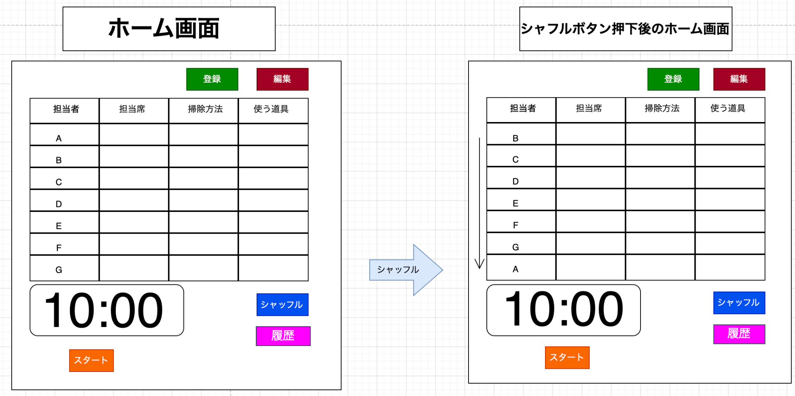

2. 登録画面
• 入力項目: 社員番号、社員名、メールアドレス、役職
•どの項目でも記載漏れがある状態で、登録ボタンを押下すると、エラーのポップアップが表示される
•戻るボタンを押下すると、ホーム画面へ遷移する。
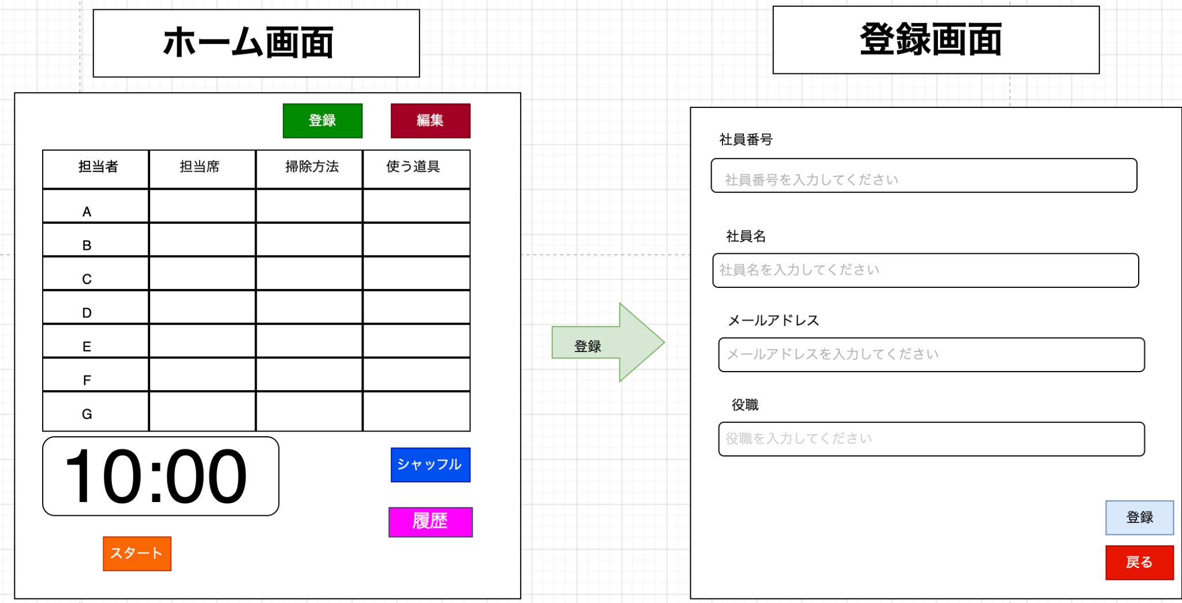 | 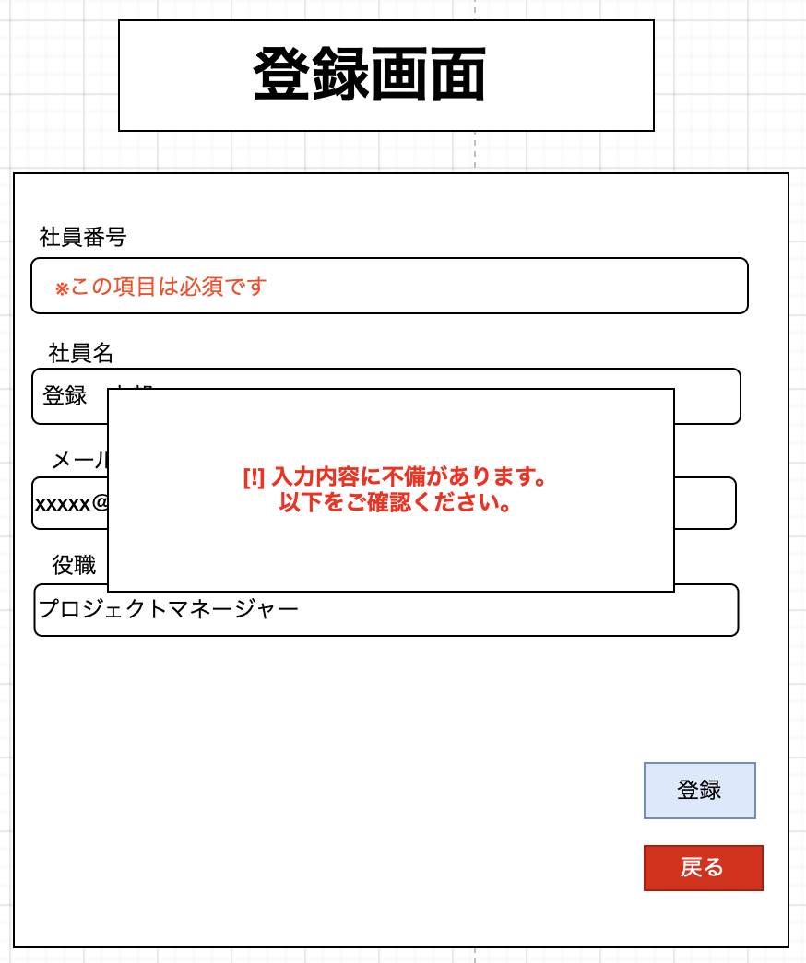

3. 編集画面
• ラジオボタンと、現在登録されている社員番号・社員名・メールアドレス・役職をリスト表示
•社員番号の左にラジオボタンを設置。ラジオボタンを押下→削除ボタン押下で、その列の社員番号、社員名、メールアドレス、役職の欄を削除する
•戻るボタンを押下すると、ホーム画面へ遷移する。
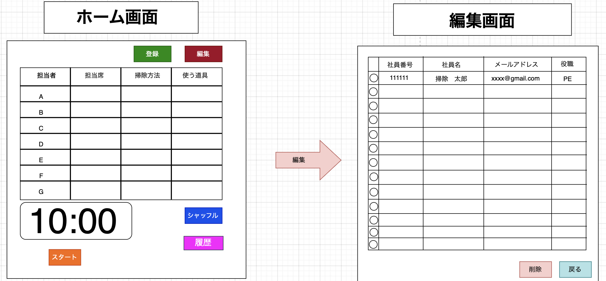 | 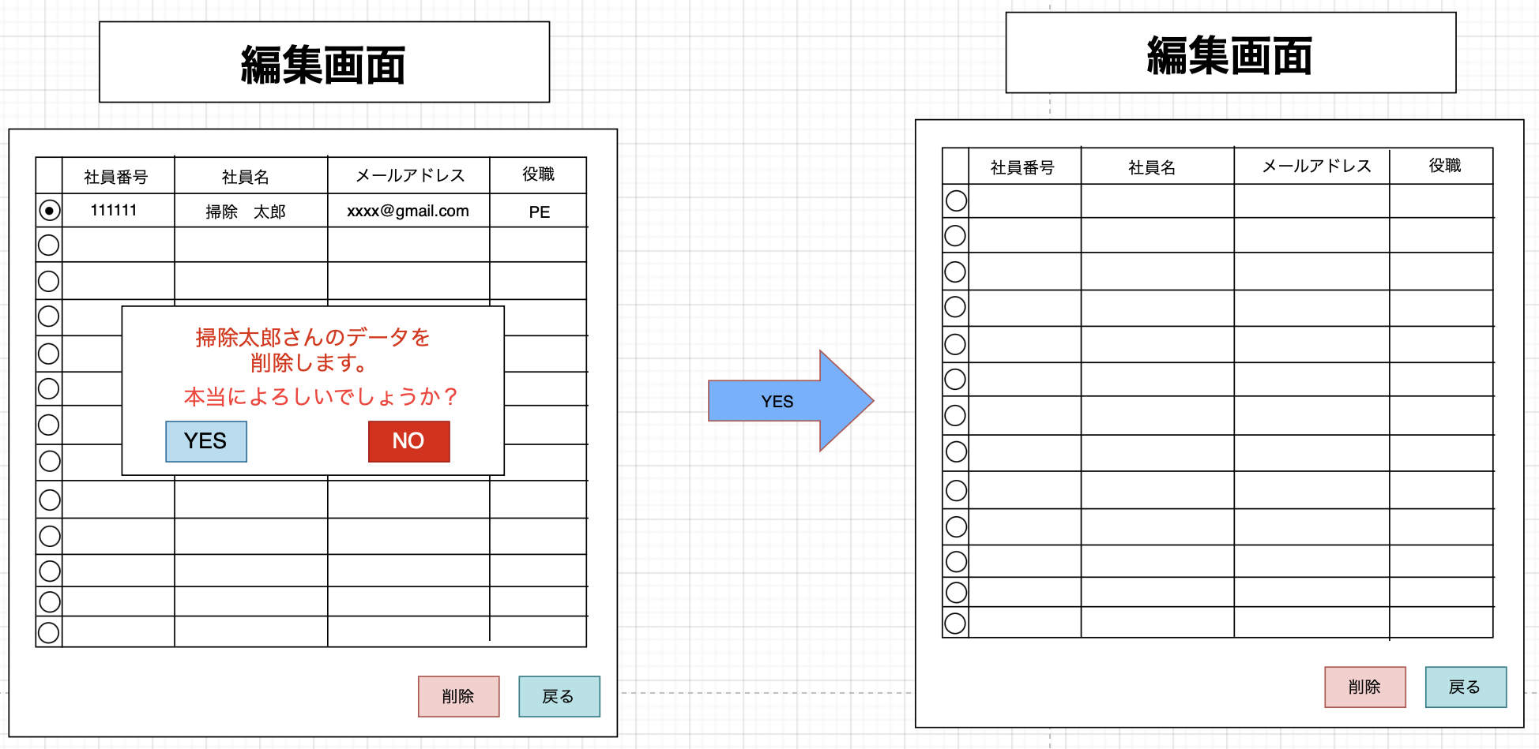

4. 履歴画面
•履歴ボタンを押下→履歴画面へ遷移
•作業日時と完了時間を、履歴として表示
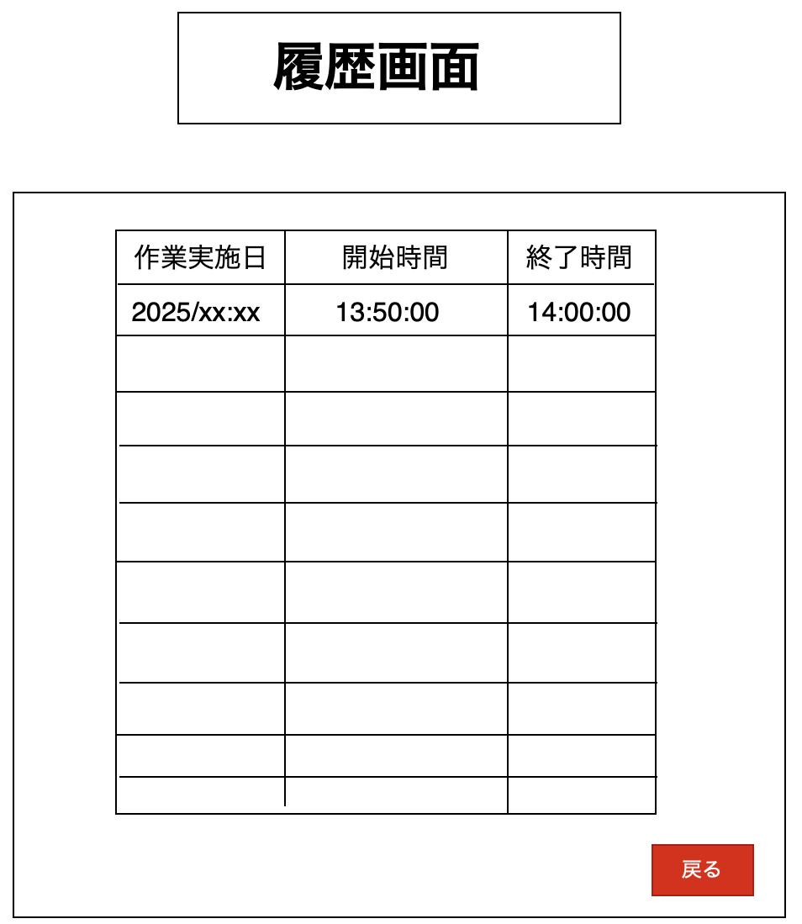

5. 設定画面（拡張用）
• タイマー時間の変更
• メール通知先の確認

ホーム画面の構成
• 上部: 登録ボタン、編集ボタン
• 中央: 掃除当番表 (担当者、担当席、掃除方法、使う道具)
• 下部: 10分間タイマー、スタートボタン、シャッフルボタン

③機能設計
必須機能（MUST）
1. 担当者シャッフル機能
• 処理内容: 現在登録されている社員リストを取得し、順番をランダムに変更。
• 実装方法: Laravelでシャッフルアルゴリズムを実装。

2. 社員登録機能
• 処理内容: 名前や役職を入力し、MySQLのusersテーブルに登録。
• 画面遷移: 登録画面 → 確定ボタン → ホーム画面。

3. 社員削除機能
• 処理内容: deleted_atカラムを更新して論理削除。

4. タイマー機能
• 処理内容: 10分間のカウントダウンを実装。
• 特徴: 残り時間によって文字色が変化。終了時にポップアップ表示。

5. リマインド通知機能
• 処理内容: 毎週金曜日13:50にメールとSlack通知を送信。
• 実装方法: Laravelのスケジュール機能（Task Scheduler）を利用。

あると良い機能（WANT）
• タイマー残り時間に応じた色の変更。
• 他の社員に「担当変更リクエスト」を送信。

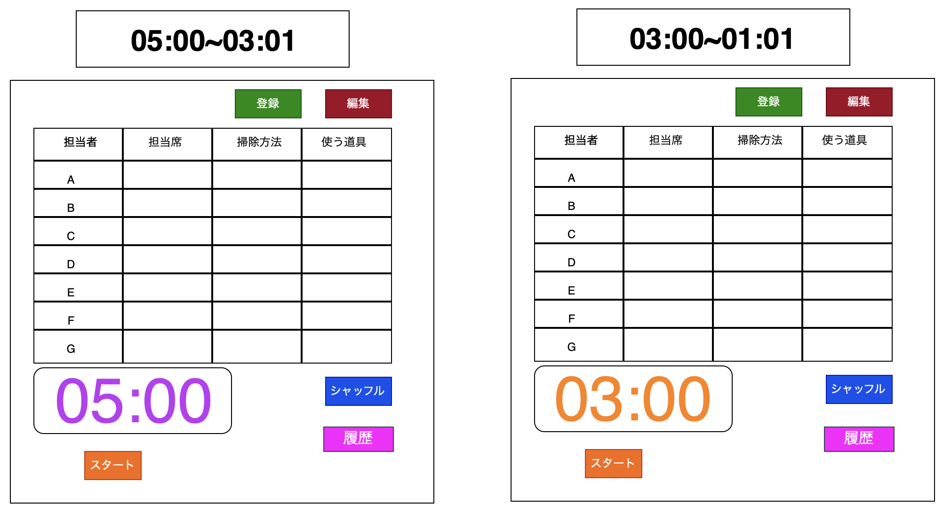 | 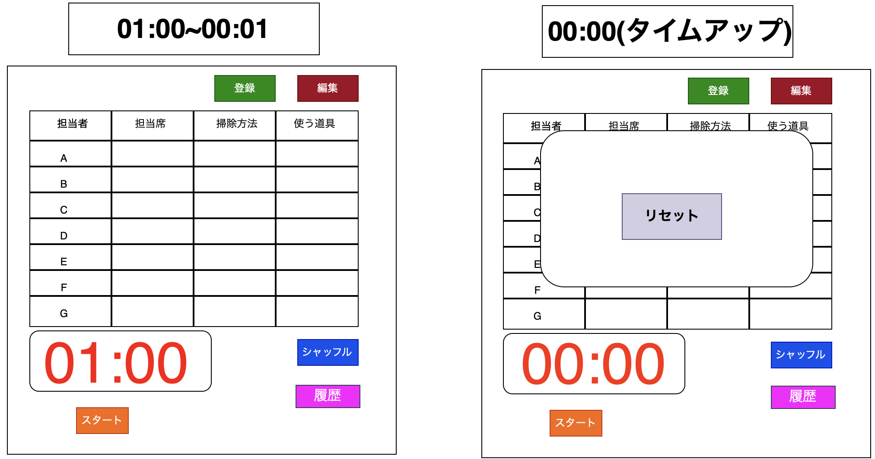

④データ設計
テーブル定義

users(社員情報)
カラム名 | 型 | 制約 | 備考
id | INT | PRIMARY KEY, AUTO_INCREMENT | 自動採番
name | VARCHAR(50) | NOT NULL | 社員名
position | VARCHAR(30) | DEFAULT ‘未設定’ | 役職（NULLを避ける） | ※ position: デフォルト値として「未設定」を入れることで整合性を保つ。メールの通知のON/OFFを制御するためのフラグを追加。
email | VARCHAR(100) | UNIQUE, NOT NULL | メールアドレス
slack_id | VARCHAR(50) | UNIQUE, NULLABLE | SlackのユーザーID | ※ slack_id: Slackで通知するためのユーザーIDを追加。Slack通知のON/OFFを制御するためのフラグを追加。
notify_email | BOOLEAN | DEFAULT 1 | メール通知フラグ（1: ON, 0: OFF）
notify_slack | BOOLEAN | DEFAULT 0 | Slack通知フラグ（1: ON, 0: OFF）
deleted_at | TIMESTAMP | NULLABLE | 論理削除用
created_at | TIMESTAMP | DEFAULT CURRENT_TIMESTAMP | 作成日時
updated_at | TIMESTAMP | DEFAULT CURRENT_TIMESTAMP ON UPDATE CURRENT_TIMESTAMP | 更新日時

tasks (掃除当番情報)
カラム名 | 型 | 制約 | 備考
id | INT | PRIMARY KEY, AUTO_INCREMENT | 自動採番
user_id | INT | FOREIGN KEY(users) NOT NULL | 担当社員
area | VARCHAR(50) | NOT NULL | 関連する掃除当番情報
created_at | TIMESTAMP | DEFAULT CURRENT_TIMESTAMP | 掃除完了日時
updated_at | TIMESTAMP | DEFAULT CURRENT_TIMESTAMP ON UPDATE CURRENT_TIMESTAMP | 作業内容や備考

task_histories (掃除履歴)
カラム名 | 型 | 制約 | 備考 | ※ 履歴を記録するテーブルを追加。
id | INT | PRIMARY KEY, AUTO_INCREMENT | 自動採番
user_id | INT | FOREIGN KEY(users) NOT NULL | 担当社員
task_id | INT | FOREIGN KEY(tasks) NOT NULL | 関連する掃除当番情報
completed_at | TIMESTAMP | DEFAULT CURRENT_TIMESTAMP | 掃除完了日時 | ※ 掃除が完了した日時を記録。
remarks | TEXT | NULLABLE | 作業内容や備考 | ※ 補足情報や作業内容を自由記述できるカラム。

⑤非機能設計
非機能要件

1. パフォーマンス
• ロード時間5秒以内を達成するため、キャッシュを導入。

2. セキュリティ
• HTTPSで通信を暗号化。
• LaravelのCSRF保護とXSS対策を有効化。

3. スケーラビリティ
• 登録可能な社員数を30名以内に制限。将来的に拡張可能な設計。

詳細設計(内部設計)
1. 概要
1.1 プロジェクト概要
• アプリ名: 掃除当番管理アプリ
• 目的:
1. 掃除当番の自動割り当てを行い、管理者の負担を軽減する。
2. リマインド通知機能により当番忘れを防ぎ、業務の円滑化を図る。

• 対象ユーザー: 社員（一般ユーザー）、管理者

1.2 背景
• 現在、掃除当番は紙やExcelで手動管理されている。
• 課題: 手動更新の手間が大きい、当番忘れが発生しやすい。

• 解決策:
• 当番表の自動生成機能で作業負担を軽減。
• 通知機能で当番忘れを防止。

2. システム構成
2.1 アーキテクチャ
• フロントエンド: Vue.js3、Bootstrap
• バックエンド: Laravel11（PHP 8.3）
• データベース: MySQL
• Webサーバー: nginx
• コンテナ: Docker

• 通知方法:
• メール: Gmail (SMTP)
• メッセージ: Slack (Webhook)

2.2 データフロー図
以下のフローを視覚化（例: draw.ioを利用）:
1. ユーザーが当番表を確認。
2. バックエンドで翌日の当番を確認し、通知を送信。
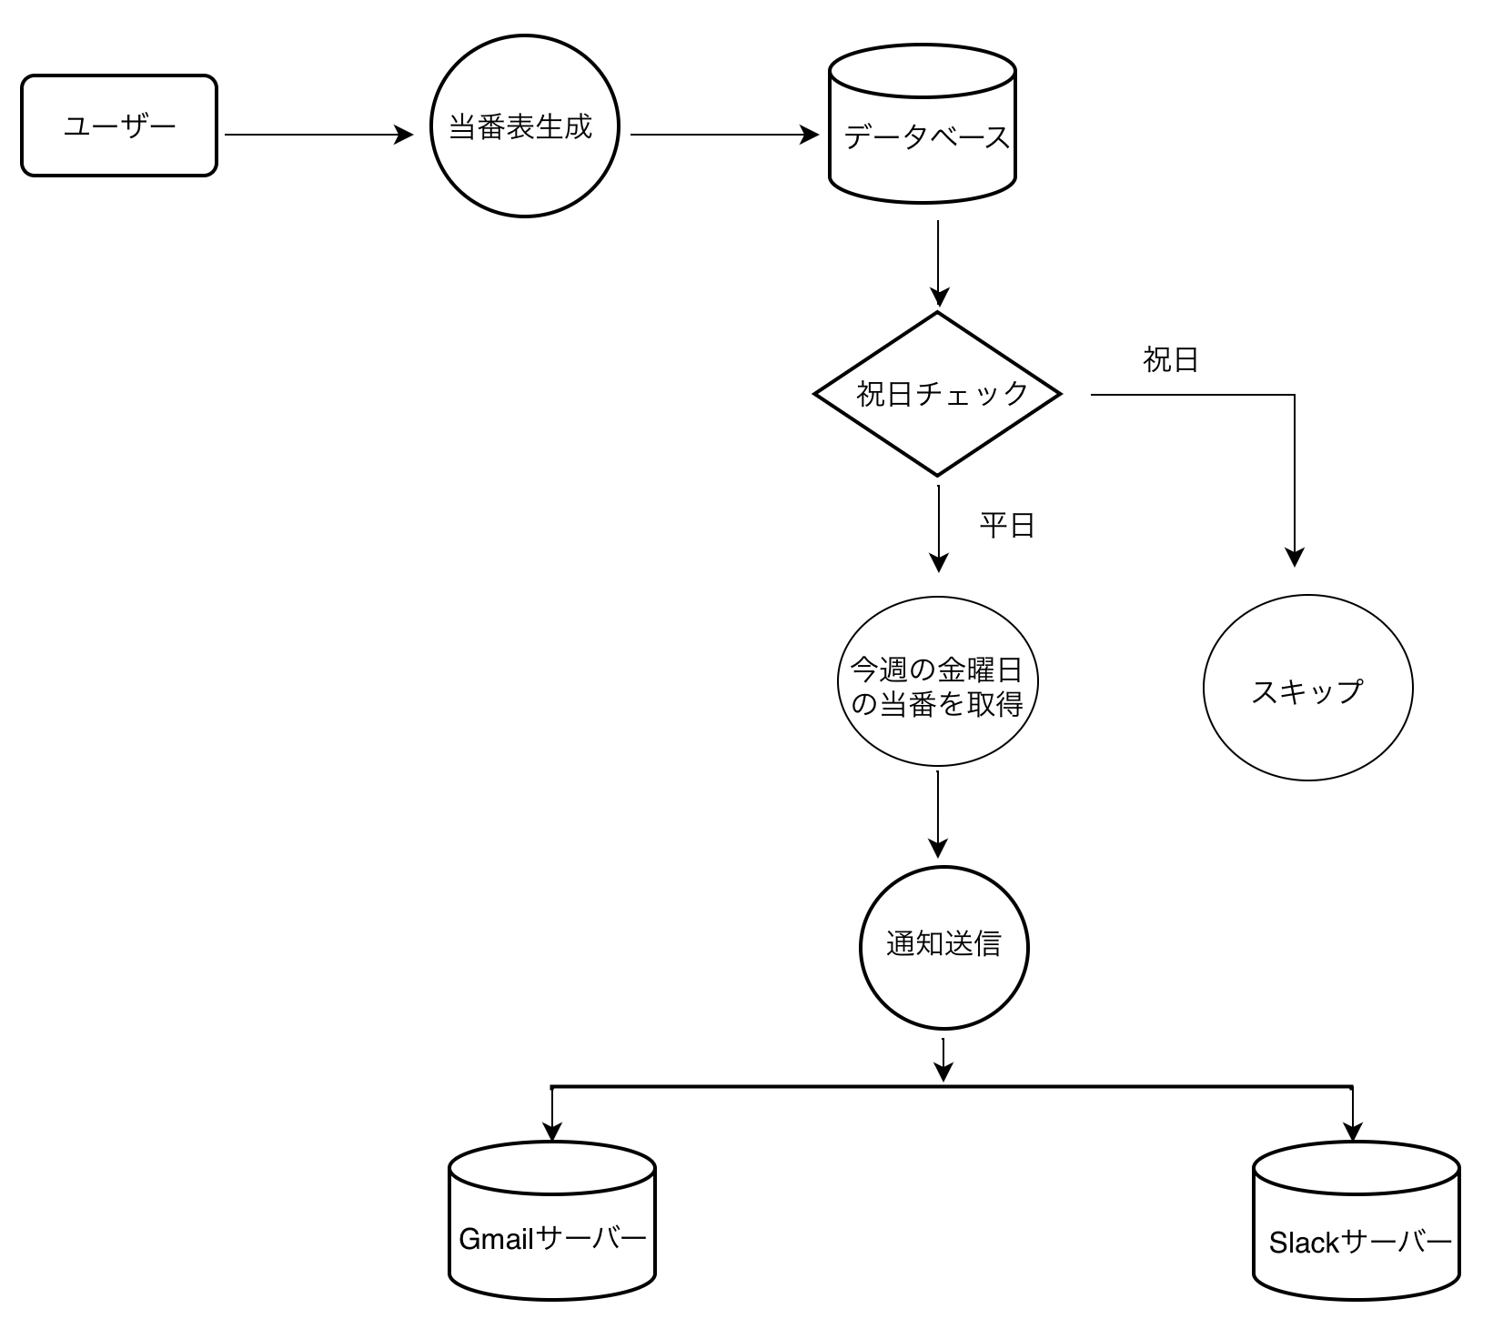

3. 機能設計
3.1 主要機能

(1) ユーザー管理
• 機能: ユーザー登録、編集、削除、通知設定（メール/Slackのオン・オフ）
• 優先度: Must

(2) 当番管理
• 機能:
• 当番表の自動生成（毎月末に翌月分を作成）
→月末のレコード作成処理を「バッチ処理」に分割し、負荷を平滑化。 例: キューイングシステム（Laravel Queue）を使用して、一定時間ごとにレコードを分割作成。
・テスト環境で事前に負荷テストを実施する。

• 手動割り当ての編集機能
• 優先度: Must

(3) 通知機能
• 機能:
• Gmailでのメール通知
• Slack Webhookを利用した通知送信
• 優先度: Must

4. データベース設計
4.1 テーブル設計

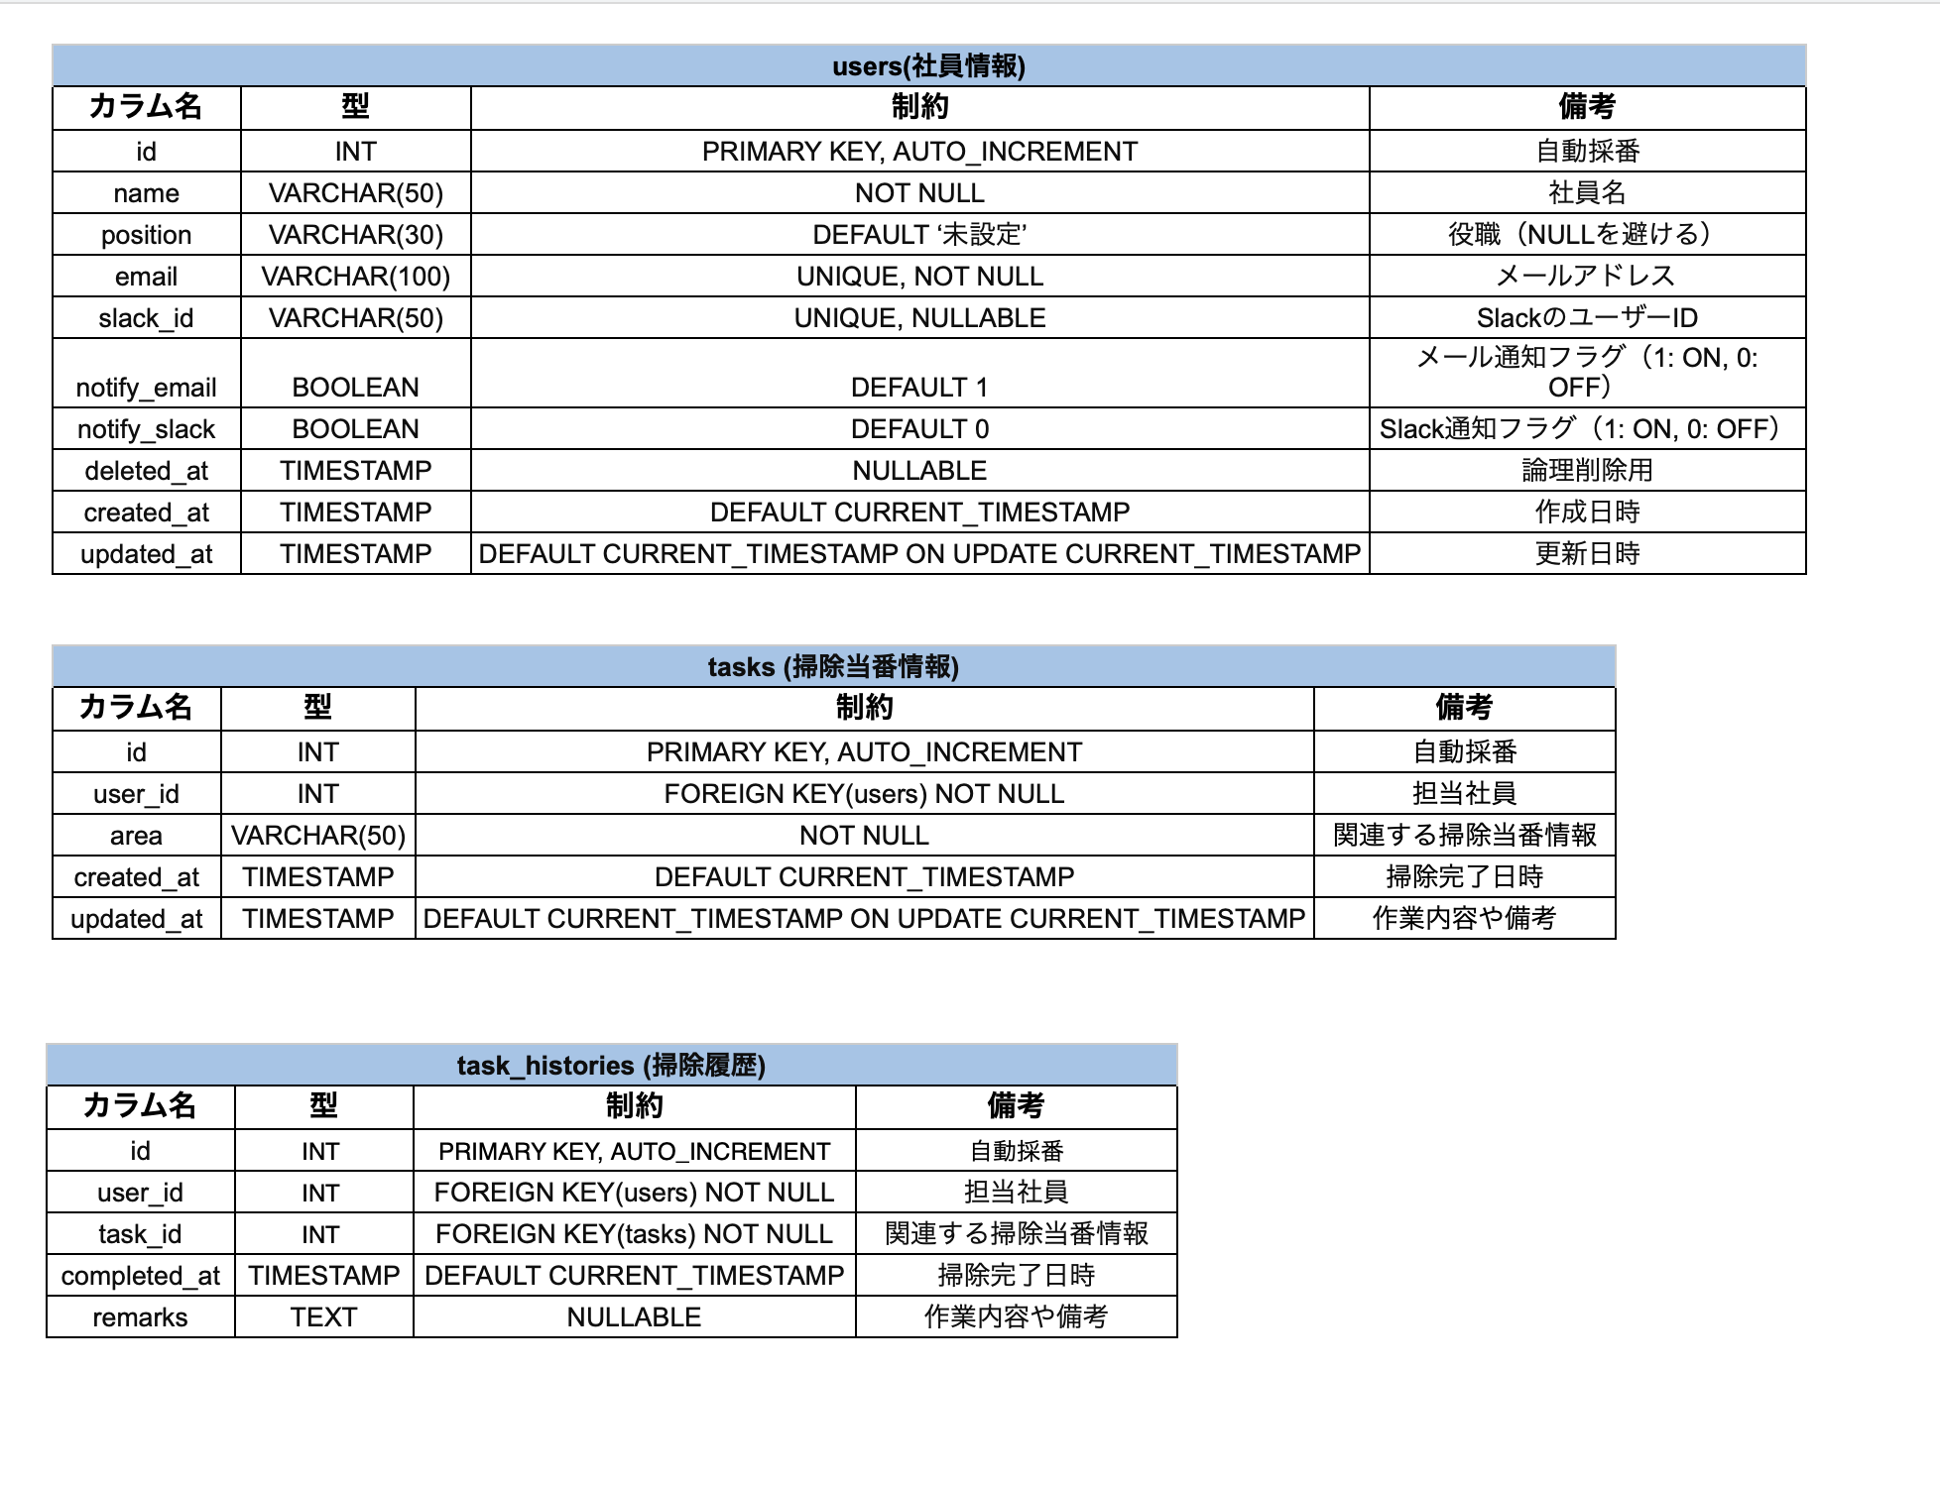

5. 通知機能詳細設計
5.1 メール通知
• 設定:
• SMTPとGmail APIの両方を選択できる構成にする。→ .envファイルに「送信方法の選択」オプションを追加。
MAIL_DRIVER=gmail_api # または smtp
MAIL_MAILER=smtp
MAIL_HOST=smtp.gmail.com
MAIL_PORT=587
MAIL_USERNAME=your-email@gmail.com
MAIL_PASSWORD=your-password
MAIL_ENCRYPTION=tls
MAIL_FROM_ADDRESS=your-email@gmail.com
MAIL_FROM_NAME="掃除当番アプリ"

• 実装例:
Mail::to($user->email)->send(new CleaningAssignmentNotification($details));

5.2 Slack通知
• 設定:
• Webhook URLを.envで管理
SLACK_WEBHOOK_URL=https://hooks.slack.com/services/XXXXXXXXX/XXXXXXXXX/XXXXXXXXXXXX

• 実装例:
Http::post(env('SLACK_WEBHOOK_URL'), [
text' => "🧹 明日の掃除当番: {$user->name}\nよろしくお願いします！"
]);

6. 技術的リスクと対策
リスク | 対策
Gmail SMTPがスパム認定される可能性 | 送信量を制限し適切な設定を行う
Slack Webhook設定ミス | Webhook URLのテストを実施
Docker環境でSMTP設定が動作しない | ローカル環境と本番環境で分けて検証 | →本番環境の候補に以下のクラウドサービスを挙げる。 ・AWS :EC2、RDS、S3(柔軟性が高い) ・GCP: Cloud Run、Firestore ・Heroku: 簡単なデプロイには適しているが高負荷には不向き。

7. テスト設計
7.1 テスト項目
メール通知テスト
• 正常系: メールが送信されるか
• 異常系: SMTP設定エラー時の挙動

Slack通知テスト
• 正常系: メッセージが正しく送信されるか
• 異常系: 無効なWebhook URL時のエラーハンドリング

8. スケジュール
フェーズ | 期間 | タスク内容
設計 | 1週間 | 詳細設計書作成、レビュー
実装 | 3週間 | 各機能の開発、単体テスト
テスト | 1週間 | 結合テスト、E2Eテスト | → E2Eテストツールの選定 ・Playwright (推奨): 最新技術であり、JS環境に馴染みがある。 動画キャプチャ機能が標準で付属しており、デバッグが簡単。 ・Selenium (選択肢として): Python環境に馴染みがある場合や、レガシーシステムとの互換性を優先する場合。 https://www.youtube.com/watch?v=nO3KfoeBBrI
 |  |  | →本番環境のデプロイ先として、Herokuを使用する？ AWS、GCの選択も考えられるが、有料なのがネック。 →Vercelを採用する。
 |  |  | https://zenn.dev/masanarea777/articles/d8b8a19cdd02f0
例: Playwrightでのテストスクリプト例:
javascript
const { test, expect } = require('@playwright/test');

test('通知メールの送信テスト', async ({ page }) => {
await page.goto('https://example.com/login');
await page.fill('#email', 'test@example.com');
await page.fill('#password', 'password');
await page.click('button[type=submit]');
const emailSent = await page.locator('#email-status').textContent();
expect(emailSent).toBe('メール送信成功');
});

